1
Предприятие выпускает два вида изделий: валы и зубчатые колеса. При изготовлении каждого изделия необходима обработка на трех станках: токарном, фрезерном и сверлильном. Токарный станок может использоваться не более 10 часов в сутки, фрезерный - не более 8, сверлильный - не более 10 часов. Прибыль от продажи одного вала составляет 4 ден.ед., от одного зубчатого колеса - 5 ден.ед. Затраты времени на выпуск изделий на каждом из станков приведены в таблице.

Станки | Затраты времени на выпуск одного изделия, мин |  |  | Станки | Время исп., не более мин в сутки |  | Вид изделия | Прибыль, ден.ед.
 | Вал | Зубчатое колесо
Токарный | 12 | 5 |  | Токарный | 600 |  | Вал | 4
Фрезерный | 6 | 11 |  | Фрезерный | 480 |  | Зубчатое колесо | 5
Сверлильный | 10 | 10 |  | Сверлильный | 600

X1 | Вал
X2 | Зубчатое колесо |  |  |  | X2
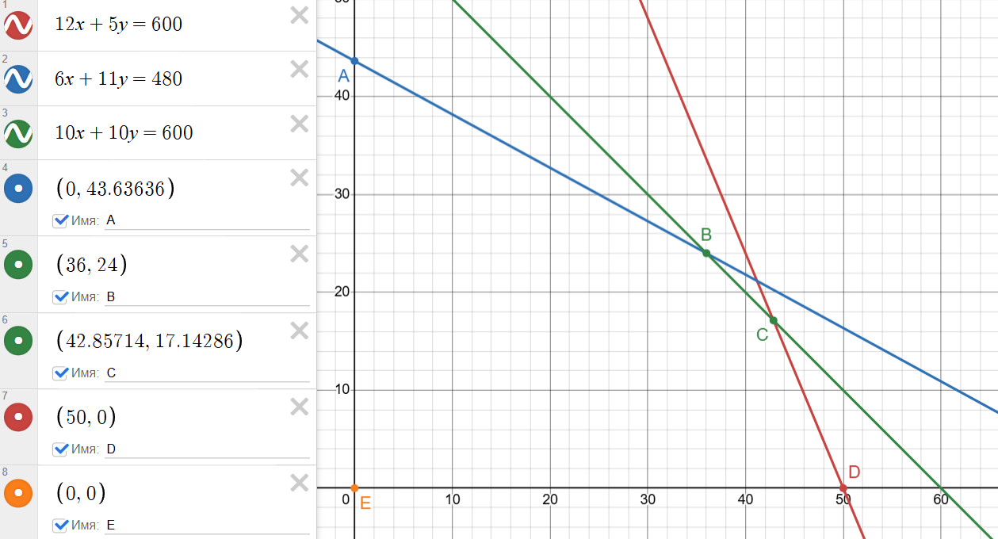
Математическая модель
Токарный | 12*X1+5*X2<=600 | Ограничения
Фрезерный | 6*X1+11*X2<=480
Сверлильный | 10*X1+10*X2<=600
 | X1>=0
 | X2>=0
E= | 4X1+5X2->max | Целевая функция

E(E)= | 0 |  |  |  |  |  |  |  |  |  | Таким образом, точка В является оптимальным решением задачи: ни в одной из смежных с ней угловых точек ОДР (т.е. в точках А и С) значение це- левой функции по сравнению с точкой В не улучшается. Оптимальные значе- ния переменных (координаты точки В) следующие: X1=36, Х2=24. Это означает, что требуется выпускать за смену 4 корпуса и 24 задвижки. Прибыль при этом составит Е(В) = 4*36+5*24 = 264 ден. ед.
E(A)= | 218.1818
E(B)= | 264
E(C)= | 257.14286
E(D)= | 200 |  |  |  |  |  |  |  | X1

Симплекс-метод

Стандартная форма математической модели
Токарный | 12*X1+5*X2+X3= | 600
Фрезерный | 6*X1+11*X2+X4= | 480
Сверлильный | 10*X1+10*X2+X5= | 600
$$X_{j}$$
 | >=0; j=1,…,5
E= | 4X1+5X2->max

Базисные переменные |  |  | Не базисные переменные
X3= | 600 |  | X1= | 0
X4= | 480 |  | X2= | 0
X5= | 600

Базис | Х1 | Х2 | Х3 | Х4 | Х5 | Решение |  | Это решение является допустимым, так как значения X1=X2=0 соответствуют системе ограничений. Таким образом, в качестве начальной угловой точки ОДР выбрано начало координат. Выбранное решение явно не является оптимальным, так как целевая функция Е = 4Х1+5Х2 при этом равна нулю. По своему смыслу это решение означает, что никакие изделия не выпускаются.
Е | -4 | -5 | 0 | 0 | 0 | 0
Х3 | 12 | 5 | 1 | 0 | 0 | 600
Х4 | 6 | 11 | 0 | 1 | 0 | 480
Х5 | 10 | 10 | 0 | 0 | 1 | 600

 | Симплексные отношения |  |  |  | x1=0
 | Х3: 600/5= | 120 |  |  | x2=0
 | Х4: 480/11= | 43.64 | (минимальное) |  | x3=600
 | Х5: 600/10= | 60 |  |  | x4=480
 |  |  |  |  | x5=600
 |  |  |  |  | E=0
Базис | Х1 | Х2 | Х3 | Х4 | Х5 | Решение
Е | -1.27 | 0 | 0 | 0.45 | 0 | 218
Х3 | 9.27 | 0 | 1 | -0.45 | 0 | 382
Х2 | 0.55 | 1 | 0 | 0.09 | 0 | 44
Х5 | 4.55 | 0 | 0 | -0.91 | 1 | 164

 | Симплексные отношения |  |  |  | x1=0
 | Х3: 382/9,27= | 41.18 |  |  | x2=44
 | Х2: 44/0,55= | 80 |  |  | x3=382
 | Х5: 164/4,55= | 36 | (минимальное) |  | x4=0
 |  |  |  |  | x5=164
 |  |  |  |  | E=218
Базис | Х1 | Х2 | Х3 | Х4 | Х5 | Решение
Е | 0 | 0 | 0 | 0.20 | 0.28 | 264
Х3 | 0 | 0 | 1 | 1.40 | -2.04 | 48
Х2 | 0 | 1 | 0 | 0.20 | -0.12 | 24
Х1 | 1 | 0 | 0 | -0.20 | 0.22 | 36
 |  |  |  |  |  |  |  | Решение оптимально, так как в Е-строке нет отрицательных элементов.
 |  |  |  |  | x1=36 |  |  | Полученное решение соответствует угловой точке ОДР, обозначенной на графике как В (X1=36; Х2=24).
 | E=264 |  |  |  | x2=24
 | X1=36 |  |  |  | x3=48
 | X2=24 |  |  |  | x4=0
 | X3=48 |  |  |  | x5=0
 | X4=0 |  |  |  | E=264
 | X5=0

 |  | Х1 | Х2
 | Решение | 36 | 24
 | Целевая функция | 4 | 5 | 264 | –> | max
 | Ограничения | 12 | 5 | 552 | <= | 600
 |  | 6 | 11 | 480 | <= | 480
 |  | 10 | 10 | 600 | <= | 600

Анализ на чувствительность

к изменению максимального времени работы сверлильного станка |  |  |  |  |  |  |  |  |  |  | к изменению максимального времени работы фрезерного станка

 |  |  |  |  |  |  |  |  |  |  |  | Диапазон для x4 | новый ресурс | 670
 | Диапазон для x5 | новый ресурс | 640 |  |  |  |  |  |  |  |  |  |  |  | d= | 190
 |  | d= | 40 |  |  |  |  |  |  |  |  | X1=36-0,2d>=0
 | X1=36+0,22d>=0 |  |  |  |  |  |  |  |  |  |  | X2=24+0,2d>=0 |  |  | E=264+0,2d= | 302
 | X2=24-0,12d>=0 | E=264+0,28d= | 275.2 |  |  |  |  |  |  |  |  | X3=48+1,4d>=0 |  |  | X1=36-0,2d= | -2
 | X3=48-2,04d>=0 | X1=36+0,22d= | 44.8 |  |  |  |  |  |  |  |  | .-34,3<=d<=180 |  |  | X2=24+0,2d= | 62
 | .-163,8<=d<=23,4 | X2=24-0,12d= | 19.2 |  |  |  |  |  |  |  |  |  |  |  | X3=48+1,4d= | 314
 |  | X3=48-2,04d= | -33.6
 |  |  |  |  |  |  |  |  |  |  |  |  | Диапазон ресурса | от | 445.7
 |  | Диапазон ресурса | от | 436.2 |  |  |  |  |  |  |  |  |  | до | 660
 |  |  | до | 623.4

 |  |  |  |  |  |  |  |  |  | к изменению прибыли от выпуска одного зубчатого колеса
к изменению прибыли от выпуска одного вала

 |  | 7 |  |  |  |  |  |  |  |  | d= | 5
 | d= | 4
 |  |  |  |  |  |  |  |  |  |  | F4=0,2+0,2d= | 1.2 |  | F4=0,2+0,2d>=0
 | F4=0,2-0,2d= | -0.6 |  | F4=0,2-0,2d>=0 |  |  |  |  |  |  | F5=0,28-0,12d= | -0.32 |  | F5=0,28-0,12d>=0
 | F5=0,28+0,22d= | 1.16 |  | F5=0,28+0,22d>=0 |  |  |  |  |  |  | E=264+24d= | 384 |  | .-1<=d<=2,33
 | E=264+36d= | 408 |  | .-1,27<=d<=1 |  |  |  |  |  |  |  |  |  | Диапазон прибыли |  | от | 4
 |  |  |  | Диапазон прибыли |  | от | 2.73 |  |  |  |  |  |  |  |  | до | 7.33
 |  |  |  |  |  | до | 5

 |  | Найденное для задачи решение (Х1=36; X1=24; Хз=48; Х4=0; Х5=0) оптимально, если прибыль от выпуска одного корпуса будет составлять от 5-1 до 5+2,33 ден.ед., т.е. от 4 до 7,33 ден.ед. Если коэффициент целевой функции выходит за найденный диапазон, то для получения оптимального решения необходимо решить задачу заново (с новой целевой функцией), используя симплекс-метод. Новое оптимальное решение будет отличаться от прежнего не только значениями, но и составом переменных в оптимальном базисе. При этом прежнее решение (т.е. оптимальное решение исходной задачи) уже не будет оптимальным, но останется допустимым, так как оно удовлетворяет ограничениям задачи.

2
Вид продукции, тонн | Цена, тыс.д.е. | Руда, тонн | Опасные отходы | Выпуск | Доп условие
Серная кислота | 3 | 12.5 | 100 | ≥200 | 1
Хлорпикриновая кислота | 4 | 6 | 250 |  | 2
 | ≥1500 | ≤5000

Двухэтапный метод

Серная кислота | Х1 |  | Математическая модель |  |  | Стандартная форма
Хлорпикриновая кислота | Х2 |  | Х1≥200 |  |  | Х1-Х3=200
 |  |  | 3Х1+4Х2≥1500 |  |  | 3Х1+4Х2-Х4=1500
 |  |  | 12,5*Х1+6*X2≤5000 |  |  | 12,5*Х1+6*X2+X5=5000
 |  |  | E=100*Х1+250*Х2->min |  |  | Хi≥0, i=1,…,5
 |  |  |  |  |  | -E=-100*Х1-250*Х2->max

Первый этап (поиск допустимого решения)

Х1-Х3+Х6=200 |  |  | X6=200-X1+X3
3Х1+4Х2-Х4+Х7=1500 |  |  | X7=1500-3X1-4X2+X4
12,5Х1+6X2+X5=5000 |  |  | W=200-X1+X3+1500-3X1-4X2+X4->min
Хi≥0, i=1,…,7 |  |  | -W=-1700+4X1+4X2-X3-X4->max
-E=-100*Х1-250*Х2->max
W=Х6+Х7->min

Полная математическая модель |  |  |  | Базисные переменные |  |  | Небазисные переменные
Х1-Х3+Х6=200 |  |  |  | Х5 | 5000 |  | Х1 | 0
3Х1+4Х2-Х4+Х7=1500 |  |  |  | Х6 | 200 |  | Х2 | 0
12,5Х1+6X2+X5=5000 |  |  |  | Х7 | 1500 |  | Х3 | 0
Хi≥0, i=1,…,7 |  |  |  |  |  |  | Х4 | 0
-E=-100*Х1-250*Х2->max
-W=4X1+4X2-X3-X4-1700->max

Начальное значение целевой функции = 0, искусственной целевой функции = -1700

Исходная Симплекс-таблица
Базис | Х1 | Х2 | Х3 | Х4 | Х5 | Х6 | Х7 | Решение
-E | 100 | 250 | 0 | 0 | 0 | 0 | 0 | 0
-W | -4 | -4 | 1 | 1 | 0 | 0 | 0 | -1700
X5 | 12.5 | 6 | 0 | 0 | 1 | 0 | 0 | 5000
X6 | 1 | 0 | -1 | 0 | 0 | 1 | 0 | 200
X7 | 3 | 4 | 0 | -1 | 0 | 0 | 1 | 1500

Симплекс отношения
X5 | 400
X6 | 200
X7 | 500

Базис | Х1 | Х2 | Х3 | Х4 | Х5 | Х6 | Х7 | Решение
-E | 0 | 250 | 100 | 0 | 0 | -100 | 0 | -20000
-W | 0 | -4 | -3 | 1 | 0 | 4 | 0 | -900
X5 | 0 | 6 | 12.5 | 0 | 1 | -12.5 | 0 | 2500
X1 | 1 | 0 | -1 | 0 | 0 | 1 | 0 | 200
X7 | 0 | 4 | 3 | -1 | 0 | -3 | 1 | 900

Симплекс отношения
X5 | 416.66666667
X7 | 225

Базис | Х1 | Х2 | Х3 | Х4 | Х5 | Х6 | Х7 | Решение
-E | 0 | 0 | -87.5 | 62.5 | 0 | 87.5 | -62.5 | -76250
-W | 0 | 0 | 0 | 0 | 0 | 1 | 1 | 0
X5 | 0 | 0 | 8 | 1.5 | 1 | -8 | -1.5 | 1150
X1 | 1 | 0 | -1 | 0 | 0 | 1 | 0 | 200
X2 | 0 | 1 | 0.75 | -0.25 | 0 | -0.75 | 0.25 | 225

Как видно из таблицы, искусственная целевая функция равна нулю, и все искусственные переменные исключены из базиса. Получено допустимое решение. Таким образом, первый этап двухэтапного метода завершен. Искусственная целевая функция и искусственные переменные исключаются из симплекс-таблицы

Базис | Х1 | Х2 | Х3 | Х4 | Х5 | Решение
-E | 0 | 0 | -87.5 | 62.5 | 0 | -76250
X5 | 0 | 0 | 8 | 1.5 | 1 | 1150
X1 | 1 | 0 | -1 | 0 | 0 | 200
X2 | 0 | 1 | 0.75 | -0.25 | 0 | 225

Второй этап (поиск оптимального решения)

Базис | Х1 | Х2 | Х3 | Х4 | Х5 | Решение
-E | 0 | 0 | -87.5 | 62.5 | 0 | -76250
X5 | 0 | 0 | 8 | 1.5 | 1 | 1150
X1 | 1 | 0 | -1 | 0 | 0 | 200
X2 | 0 | 1 | 0.75 | -0.25 | 0 | 225

Симплекс отношения
X5 | 143.75
X2 | 300

Базис | Х1 | Х2 | Х3 | Х4 | Х5 | Решение
-E | 0 | 0 | 0 | 78.90625 | 10.9375 | -63671.875
X3 | 0 | 0 | 1 | 0.1875 | 0.125 | 143.75
X1 | 1 | 0 | 0 | 0.1875 | 0.125 | 343.75
X2 | 0 | 1 | 0 | -0.390625 | -0.09375 | 117.1875

Оптимальное решение. Х1 = 343,75; Х2 = 117,188

Выбросы: 63671,875 кг.
Остаток серной кислоты: 143,75 т.

Доп.условие

Математическая модель |  |  | Стандартная форма
Х1≥200 |  |  | Х1-Х3=200
3Х1+4Х2≥1500 |  |  | 3Х1+4Х2-Х4=1500
2X1-X2=0 |  |  | 2X1-X2=0
12,5*Х1+6*X2≤5000 |  |  | 12,5*Х1+6*X2+X5=5000
E=100*Х1+250*Х2->min |  |  | Хi≥0, i=1,…,5
 |  |  | -E=-100*Х1-250*Х2->max

Х1-Х3+Х6=200 |  |  | X6=200-X1+X3
2X1-X2+X8=0 |  |  | X8=X2-2X1
3Х1+4Х2-Х4+Х7=1500 |  |  | X7=1500-3X1-4X2+X4
12,5Х1+6X2+X5=5000 |  |  | W=200-X1+X3+1500-3X1-4X2+X4+X2-2X1->min
Хi≥0, i=1,…,8 |  |  | -W=-1700+6X1+3X2-X3-X4->max
-E=-100*Х1-250*Х2->max
W=Х6+Х7+X8->min

Полная математическая модель |  |  |  | Базисные переменные |  |  | Небазисные переменные
Х1-Х3+Х6=200 |  |  |  | Х5 | 5000 |  | Х1 | 0
3Х1+4Х2-Х4+Х7=1500 |  |  |  | Х6 | 200 |  | Х2 | 0
2X1-X2+X8=0 |  |  |  | Х7 | 1500 |  | Х3 | 0
12,5Х1+6X2+X5=5000 |  |  |  | Х8 | 0 |  | Х4 | 0
Хi≥0, i=1,…,8
-E=-100*Х1-250*Х2->max
-W=-1700+6X1+3X2-X3-X4->max

Начальное значение целевой функции = 0, искусственной целевой функции = -1700

Исходная Симплекс-таблица
Базис | Х1 | Х2 | Х3 | Х4 | Х5 | Х6 | Х7 | Х8 | Решение
-E | 100 | 250 | 0 | 0 | 0 | 0 | 0 | 0 | 0
-W | -6 | -3 | 1 | 1 | 0 | 0 | 0 | 0 | -1700
X5 | 12.5 | 6 | 0 | 0 | 1 | 0 | 0 | 0 | 5000
X6 | 1 | 0 | -1 | 0 | 0 | 1 | 0 | 0 | 200
X7 | 3 | 4 | 0 | -1 | 0 | 0 | 1 | 1 | 1500
X8 | 2 | -1 | 0 | 0 | 0 | 0 | 0 | 1 | 0

Шаг 3
Базис | БП | x 1 | x 2 | x 3 | x 4 | x 5 | z 1 | z 2 | z 3
x4 | 700 | 0 | 0 | -11 | 1 | 0 | 11 | -1 | -4
x2 | 400 | 0 | 1 | -2 | 0 | 0 | 2 | 0 | -1
x5 | 100 | 0 | 0 | 24.50 | 0 | 1 | -24.50 | 0 | 6
x1 | 200 | 1 | 0 | -1 | 0 | 0 | 1 | 0 | 0
ИС | -120000 | 0 | 0 | 600 | 0 | 0 | M-600 | M | M+250

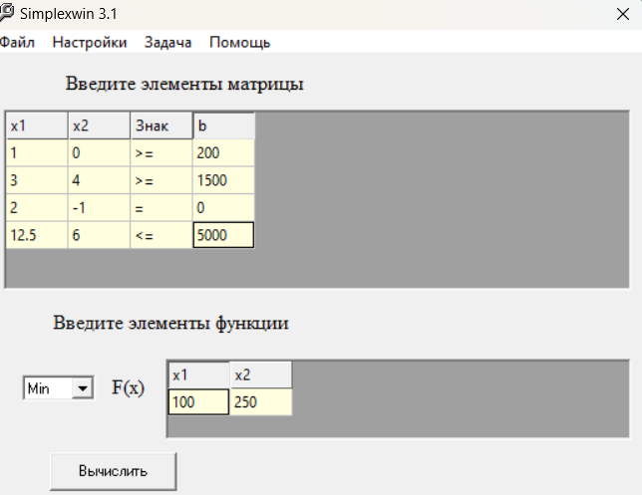

Анализ на чувствительность изменения руды

5000
даипазон для x5 |  |  | Базис | Х1 | Х2 | Х3 | Х4 | Х5 | Решение
 |  |  | -E | 0 | 0 | 0 | 78.91 | 10.9 | -63672
d= | 0 |  | X3 | 0 | 0 | 1 | 0.19 | 0.1 | 144
5000+d= | 5000 |  | X1 | 1 | 0 | 0 | 0.19 | 0.1 | 344
 |  |  | X2 | 0 | 1 | 0 | -0.39 | -0.1 | 117

x1=344+0,1d | 344
x2=117-0,1d | 117
x3=144+0,1d | 144
-E=-63672+10,9d | -63672

x1=344+0,1d>=0
x2=117-0,1d>=0
x3=144+0,1d>=0
-1440<=d<=1170
Диапазон ресурса | от | 3560 |  | увеличение руды уменьшает загрязнение
 | до | 6170

Анализ решения на чувствительность к изменению ограничения на прибыль
1500
d= | 0
1500+d | 1500

для x4
 |  |  | Базис | Х1 | Х2 | Х3 | Х4 | Х5 | Решение
x1=344-0,19d | 344 |  | -E | 0 | 0 | 0 | 78.91 | 10.94 | -63672
x2=117+0,39d | 117 |  | X3 | 0 | 0 | 1 | 0.19 | 0.13 | 144
x3=144-0,19d | 144 |  | X1 | 1 | 0 | 0 | 0.19 | 0.13 | 344
-E=-63672-78,91d | -63672 |  | X2 | 0 | 1 | 0 | -0.39 | -0.09 | 117

x1=344-0,19d>=0
x2=117+0,39d>=0
x3=144-0,19d>=0
-300<=d<=767
Диапазон | от | 1200
 | до | 2267

Анализ на чувствительность к изменению одного из коэффициентов целевой функции
100
d= | 0
100+d | 100

F4=78,91-0,19d | 78.91
F5=10,94-0,13d | 10.94
-E=-63672-344d | -63672

F4=78,91-0,19d>=0
F5=10,94-0,13d>=0
-inf<=d<=87,5

Диапазон | от | 0
 | до | 187.5

 | Х1 | Х2
Решение | 343.75 | 117.1875
Целевая функция | 100 | 250 | 63671.875
Огранчения | 3 | 4 | 1500 |  | 1500
 | 1 | 0 | 343.75 |  | 200
 | 12.5 | 6 | 5000 |  | 5000

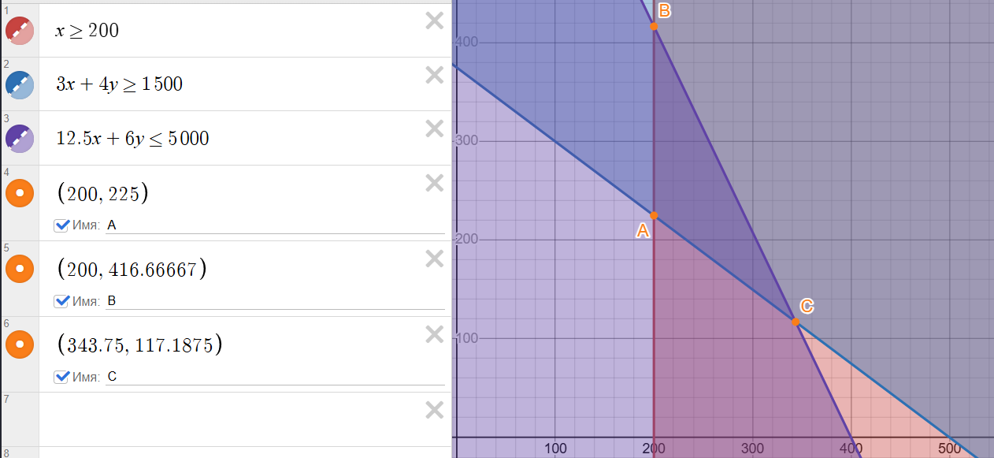
Математическая модель |  |  |  |  | X2
Х1≥200
3Х1+4Х2≥1500
12,5*Х1+6*X2≤5000
E=100*Х1+250*Х2->min

E(A)= | 76250
E(B)= | 124167.5
E(C)= | 63671.875

 |  |  |  |  |  |  |  |  | X1

6
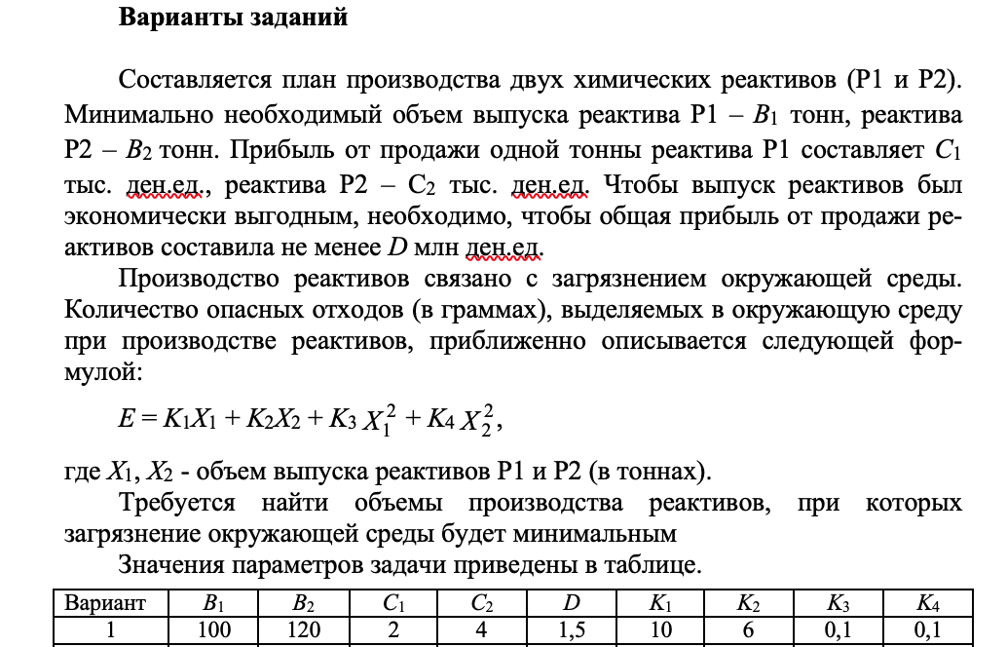

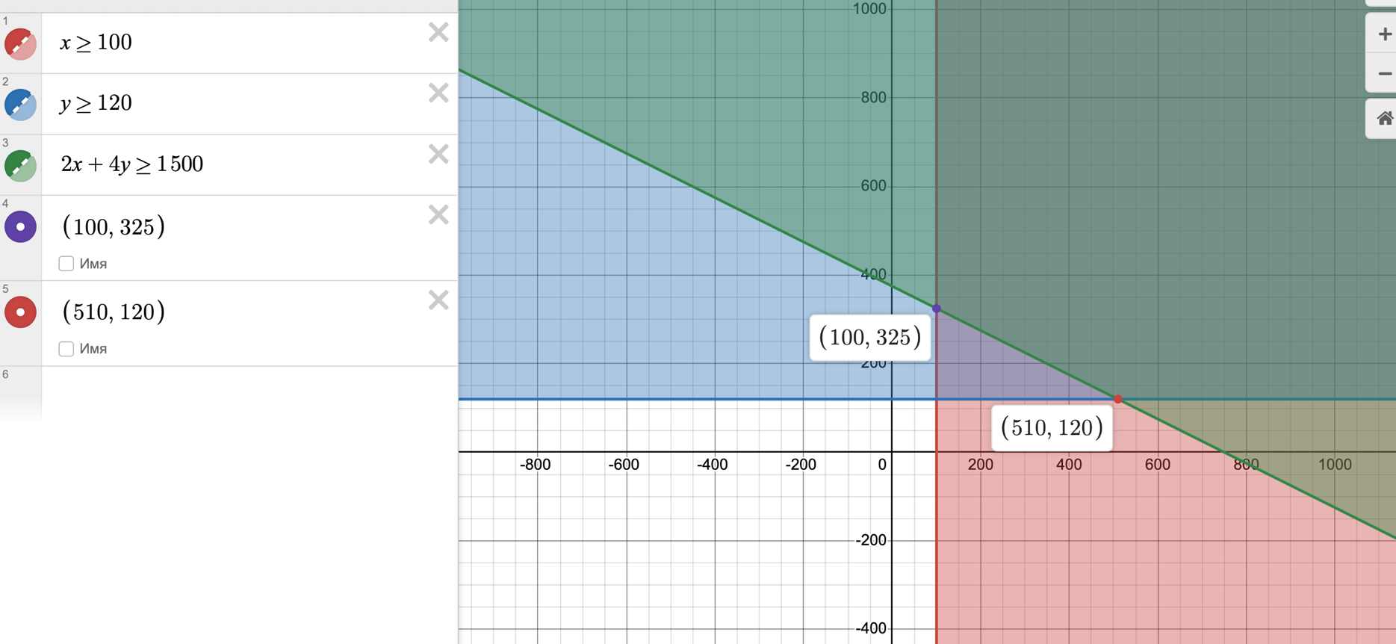

 | Р1 | Р2
Мин объем выпуска (тонн) | 100 | 120
Прибыль от 1 тонны (тыс.ден.ед.) | 2 | 4
Общая прибыль (млн ден. ед) | 1.5

Мат модель
X1>=100
X2>=120
2X1+4X2>=1500
E=10X1+6X2+0,1X1^2+0,1X2^2->min

 | (10+0,2*X1, 6+0,2*X2)

Начальное допустимое решение
10X1+6X2->min
X1>=100
X2>=120 |  | E(0)= | 14512.5
2X1+4X2>=1500 |  | Точность(e) = | 0.5

Итерация 1

Градиент Е в точке ОДР
grad E(X(0))=(10+0,2*100, 6+0,2*325)=(30, 71)

Угловая точка ОДР
30X1+71X2->min
X1>=100
X2>=120 | Вывод: | Поиск нового решения от т. X(0)=(100;325) к X*=(510;120)
2X1+4X2>=1500

Уравнения для перехода к новому решению
X1(1)=X1(0)+l(X1*-X1(0))= | 100+l(510-100)
X2(1)=X2(0)+l(X2*-X2(0))= | 325+l(120-325)

Коэффициент лямбда
E=10*(100+410l)+6*(325-205l)+0,1*(100+410l)*(100+410l)+0,1*(325-205l)*(325-205l) |  |  |  |  | =14512,5-2255l+21012,5l^2
dE/dl=-2255+42025l=0

l=0,054

X1(1)=X1(0)+l(X1*-X1(0))= | 100+l(510-100)= 122,14
X2(1)=X2(0)+l(X2*-X2(0))= | 325+l(120-325)= 313,93
Целевая функция Е(1) | 14452.00245

(122,14;313,93)
Условие окончания
deltaE=|E(1)-E(0)|=|14452,00245-14512,5| |  | 60.49755 |  | deltaE>e

Итерация 2

Градиент Е в точке ОДР
grad E(X(0))=(10+0,2*122,14, 6+0,2*313,93)=(34,428, 68,786)

Угловая точка ОДР
34.428X1+68.786X2->min
X1>=100
X2>=120
2X1+4X2>=1500 | Вывод: | Поиск нового решения от т. X(1)=(122,14;313,93) к X(1)*=(100;325)

Уравнения для перехода к новому решению
X1(2)=X1(1)+l(X1(1)*-X1(1))= | 122,14+l(100-122,14)
X2(2)=X2(1)+l(X2(1)*-X2(1))= | 313,93+l(325-313,93)

Коэффициент лямбда
E=10*(122,14-22,14l)+6*(313,93+11,07l)+0,1*(122,14-22,14l)*(122,14-22,14l)+0,1*(313,93+11,07l)*(313,93+11,07l) = |  |  |  |  |  |  |  | 14452,0045-0,7749l+61,27l^2
dE/dl=-0,7749+122,54l=0
l=0,0063

Уравнения для перехода к новому решению |  |  |  |  |  |  | X1 | X2
X1(2)=X1(1)+l(X1(1)*-X1(1))= | 122,14+l(100-122,14)=122 |  |  |  |  |  | 122 | 313.99999976
X2(2)=X2(1)+l(X2(1)*-X2(1))= | 313,93+l(325-313,93)=314 |  |  |  |  | Целевая функция | 14452 | -> | min
Целевая функция Е(2) | 14452 |  |  |  |  | Ограничения | 1500 | >= | 1500
 |  |  |  |  |  |  | 122 | >= | 100
Условие окончания |  |  |  |  |  |  | 314 | >= | 120
deltaE=|E(2)-E(1)|=|14452-14452,00245| |  | 0.00245 |  | deltaE<e

8_2
Найти характеристики работы станка A | G/M/1

На участке выпускаются детали двух видов. Заготовки для выпуска деталей поступают на участок через каждые 6±2 минуты. Все заготовки обрабатываются на станке A; время обработки детали на станке распределено по экспоненциальному закону и составляет в среднем 5 минут.

 | A
Работа | 0.3
Простой | 0.1
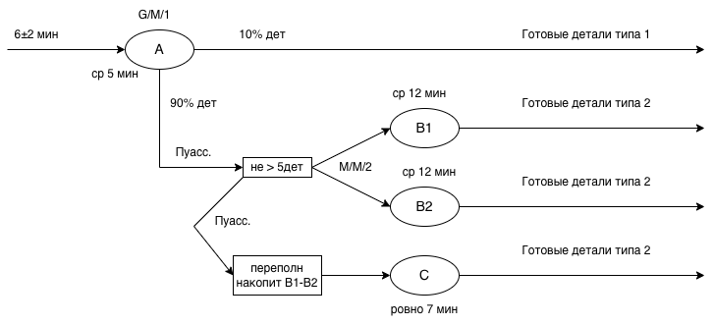
Прочие расходы, связанные с выпуском деталей типа 1 и 2, составляют 2 и 8 д.е. соответственно. Детали типа 1 продаются по цене 5 д.е., типа 2 - 22 д.е.

Параметры станка А
Интенсивность потока заявок, дет/мин. | 𝜆 = 1/6 = | 0.16666666667 | (4+8)/2=6
Количество каналов | m = | 1
Среднее время обслуживания заявки | x̅ = | 5
Интенвивность обсл. заявок, дет/мин. | µ = 1/x̅ = | 0.2

Характеристики станка А
Вероятность простоя, Ро | 1 - ρ= | 0.16666666667
Вероятность отказа, Ротк |  | 0
Вероятность обслуживания, Робсл |  | 1
Коэф.загрузки, U | ρ = | 0.83333333333
Средняя длина очереди, q̅ | (ρ^2*(v^2+ε^2))/ (2*(1-ρ)) = | 2.3148148148
Среднее число занятый каналов, S̅ | m*U= | 0.83333333333
На обслуживании в очереди, k̅ | q̅ + S̅ = | 3.1481481481
Среднее время ожидания обслучивания, w̅ | q̅ / γ = | 13.888888889
В очереди и на обслуживании, t̅ | w̅ + x̅ = | 18.888888889
Пропускная способность, γ | 𝜆 = | 0.16666666667
Нагрузка на канал, ρ | 𝜆 / (m*µ)= | 0.83333333333
Коэфф вариации интервалов времени между заявками, v | σ/x̅ = | 0.33333333333
Коэфф вариации времени обслуживания, ε |  | 1

8_4
Найти характеристики работы группы станков B1-B2 (8.13, 8.4, 8.9). Поток деталей на эту группу станков считать пуассоновским.

Детали типа 1 со станка A поступают на два одинаковых станка (B1 и B2);
Время обработки одной детали на этих станках распределено по экспоненциальному закону и составляет в среднем 12 минут. Перед станками B1 и B2 установлен общий накопитель, вмещающий пять деталей;

М/M/2
Параметры станков В1-В2
Интенсивность потока заявок, дет/мин | 𝜆 = 0,9*(1/6 )= | 0.15
Количество каналов | m = | 2
Среднее время обслуживания заявки | x̅ = | 12
Интенвивность обсл. заявок, дет/мин | µ = 1/x̅ = | 0.083333333333

$${\left[\sum_{i=0}^{m}{\frac{{\left(mρ\right)}^{i}}{i!}}+\frac{{\left(mρ\right)}^{m+1}}{m⋅m!}∗\frac{1−ρ^{n}}{1−ρ}\right]}^{−1}=$$
Характеристики станков В1-В2
Вероятность простоя, Ро |  | 0.096240316227
Вероятность отказа, Ротк | (mρ)^(m+n)/(m^n⋅m!) *P0 = | 0.092062889813
Вероятность обслуживания, Робсл | 1-Ротк= | 0.90793711019
Коэф.загрузки, U | ρ * (1-Ротк) = | 0.81714339917
Средняя длина очереди, q̅ | ((mρ)^(m+1)∗P_0)/(m⋅m!)∗(1-(n+1) ρ^n+nρ^(n+1))/(1-ρ)^2 = | 1.6033479812
Среднее число занятый каналов, S̅ | m*U= | 1.6342867983
На обслуживании в очереди, k̅ | q̅ + S̅ = | 3.2376347795
Среднее время ожидания обслучивания, w̅ | q̅ / γ = | 11.772827018
В очереди и на обслуживании, t̅ | w̅ + x̅ = | 23.772827018
Пропускная способность, γ | µ * S̅ = | 0.13619056653
Нагрузка на канал, ρ | 𝜆 / (m*µ)= | 0.9 | <1
5.Вероятность отсутствия очереди, Р(j≤1) | P0+P(1)=P0+(mρ)^(m−1)/((m−1)!) P0 = | 0.26947288544

8_5
Найти характеристики работы станка A1 | G/M/1

заготовки поступают на обработку чаще (через каждые 4±2 минуты), а станок A заменен на новый (A1); среднее время обработки одной детали на станке A1 - 3 минуты (экспоненциальная случайная величина).


 | A1
Работа | 0.4
Простой | 0.2

Параметры станка А
Интенсивность потока заявок, дет/мин. | 𝜆 = 1/4 = | 0.25 | (2+6)/2=4
Количество каналов | m = | 1
Среднее время обслуживания заявки | x̅ = | 3
Интенвивность обсл. заявок, дет/мин. | µ = 1/x̅ = | 0.33333333333

Характеристики станка А
Вероятность простоя, Ро | 1 - ρ= | 0.25
Вероятность отказа, Ротк |  | 0
Вероятность обслуживания, Робсл |  | 1
Коэф.загрузки, U | ρ = | 0.75
Средняя длина очереди, q̅ | (ρ^2*(v^2+ε^2))/ (2*(1-ρ)) = | 1.40625
Среднее число занятый каналов, S̅ | m*U= | 0.75
На обслуживании в очереди, k̅ | q̅ + S̅ = | 2.15625
Среднее время ожидания обслучивания, w̅ | q̅ / γ = | 5.625
В очереди и на обслуживании, t̅ | w̅ + x̅ = | 8.625
Пропускная способность, γ | 𝜆 = | 0.25
Нагрузка на канал, ρ | 𝜆 / (m*µ)= | 0.75
Коэфф вариации интервалов времени между заявками, v | σ/x̅ = | 0.5
Коэфф вариации времени обслуживания, ε |  | 1

8_6
Найти характеристики работы группы станков B1-B2 (8.13, 8.4, 8.9). Поток деталей на эту группу станков считать пуассоновским.

Детали типа 1 со станка A поступают на два одинаковых станка (B1 и B2);
Время обработки одной детали на этих станках распределено по экспоненциальному закону и составляет в среднем 12 минут. Перед станками B1 и B2 установлен общий накопитель, вмещающий пять деталей;

Параметры станков В1-В2
Интенсивность потока заявок, дет/мин | 𝜆 = 0,9*(1/4 )= | 0.225
Количество каналов | m = | 2
Среднее время обслуживания заявки | x̅ = | 12
Интенвивность обсл. заявок, дет/мин | µ = 1/x̅ = | 0.083333333333

$${\left[\sum_{i=0}^{m}{\frac{{\left(mρ\right)}^{i}}{i!}}+\frac{{\left(mρ\right)}^{m+1}}{m⋅m!}∗\frac{1−ρ^{n}}{1−ρ}\right]}^{−1}=$$
Характеристики станков В1-В2
Вероятность простоя, Ро |  | 0.017753153275
Вероятность отказа, Ротк | (mρ)^(m+n)/(m^n⋅m!) *P0 = | 0.29016289644
Вероятность обслуживания, Робсл | 1-Ротк= | 0.70983710356
Коэф.загрузки, U | ρ * (1-Ротк) = | 0.9582800898 | >0,85
Средняя длина очереди, q̅ | ((mρ)^(m+1)∗P_0)/(m⋅m!)∗(1-(n+1) ρ^n+nρ^(n+1))/(1-ρ)^2 = | 3.1114184622
Среднее число занятый каналов, S̅ | m*U= | 1.9165601796
На обслуживании в очереди, k̅ | q̅ + S̅ = | 5.0279786418
Среднее время ожидания обслучивания, w̅ | q̅ / γ = | 19.481267504
В очереди и на обслуживании, t̅ | w̅ + x̅ = | 31.481267504
Пропускная способность, γ | µ * S̅ = | 0.1597133483
Нагрузка на канал, ρ | 𝜆 / (m*µ)= | 1.35 | >1
5.Вероятность отсутствия очереди, Р(j≤1) | P0+P(1)=P0+(mρ)^(m−1)/((m−1)!) P0 = | 0.065686667117

